상품제안서
LED 미러 탁상시계 | 상품코드: F00631

 |  |  |  |  |  |  | 02-412-0044 | www.easy1.co.kr
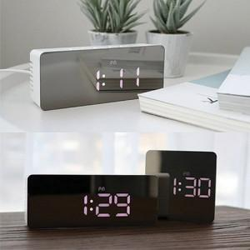

【상세/제작정보】 | 1. LED 디스플레이 2. 12/24H 모드선택가능 3. 온도 표시기능 / 알람기능 및 스누즈기능 4. 야간모드 설정(18:00~6:00)이 가능 5. LED 화면의 밝기 조절이 가능

【인쇄/포장옵션】 | 레이저, 풀칼라 / 포장지포장

【공급단가】 | 수량 | 50~ | 100~ | 300~ | 1,000~ | 2,000~
*VAT별도 | 단가 | 9,450원 | 9,100원 | 8,750원 | 8,400원 | 8,190원

【상품 URL】 | https://dev.easy1.co.kr:443/src/goods_detail.php?gdno=631

